5-1 柱pg・梁pt
5-1 柱 pg・梁 pt の算出と上下限値

■ 図 5-1 pg と pt の定義
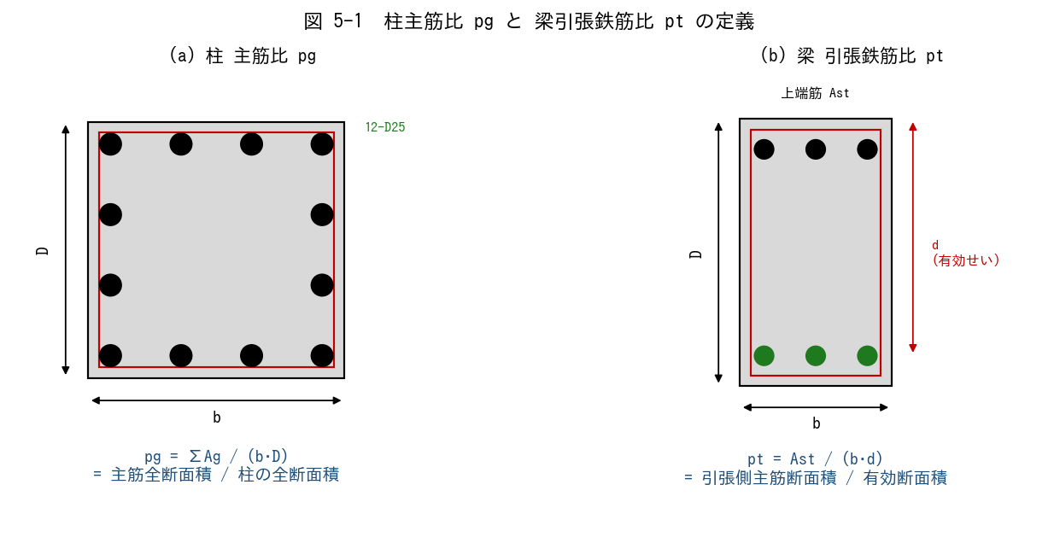

■ 問題 1 定義の穴埋め
(1) 柱主筋比 pg は、主筋全断面積 ΣAg を【 ① 】(=b·D) で割った比である。下限値は通常【 ② 】%、上限値は柱中間部で【 ③ 】%、短柱・最下層で【 ④ 】%。
(2) 梁引張鉄筋比 pt は、引張側主筋断面積 Ast を【 ⑤ 】(=b·d) で割った比である。下限値は通常【 ⑥ 】%、上限値は釣合鉄筋比 pb の【 ⑦ 】倍を目安にする。

■ 問題 2 柱 pg の計算（マンション中柱）
柱断面 b×D=800×800 mm、主筋 12-D25（1 本 As=507 mm²）。

項目 | 値（記入）
ΣAg = 12 × 507 (mm²)
柱全断面積 b·D (mm²)
pg (%)
下限 0.8% との比較（OK/NG）
上限 4% との比較（OK/NG）

■ 問題 3 梁 pt の計算（マンション大梁・上端筋）
梁断面 b×D=400×700、d=640 mm、上端筋 5-D25（As=507）、fc'=24、σy=345 とする。

項目 | 値（記入）
Ast = 5×507 (mm²)
有効断面 b·d (mm²)
pt (%)
下限 0.4% との比較
参考：pb≒3.22%（次表参照）、pmax=0.75pb≒2.42% との比較

■ 問題 4 pg 上限を超えると何が起こるか
pg を上限以上に上げると、断面性能上の問題が 2 つ生じる。(a) 施工性／配筋（あき寸法・コンクリート充填）／(b) 構造性能（軸力負担・かぶり）── それぞれ 1 行で述べよ。

■ 問題 5 暗記確認
pg・pt の下限・上限を諳んじよ（記述）。間違えやすい数値は『0.8％を 0.4％（梁の下限）と取り違える』こと。

5-2 柱梁pw
5-2 柱・梁のせん断補強筋比 pw の算出と上下限値

■ 図 5-2 pw の定義（柱帯筋・梁あばら筋）
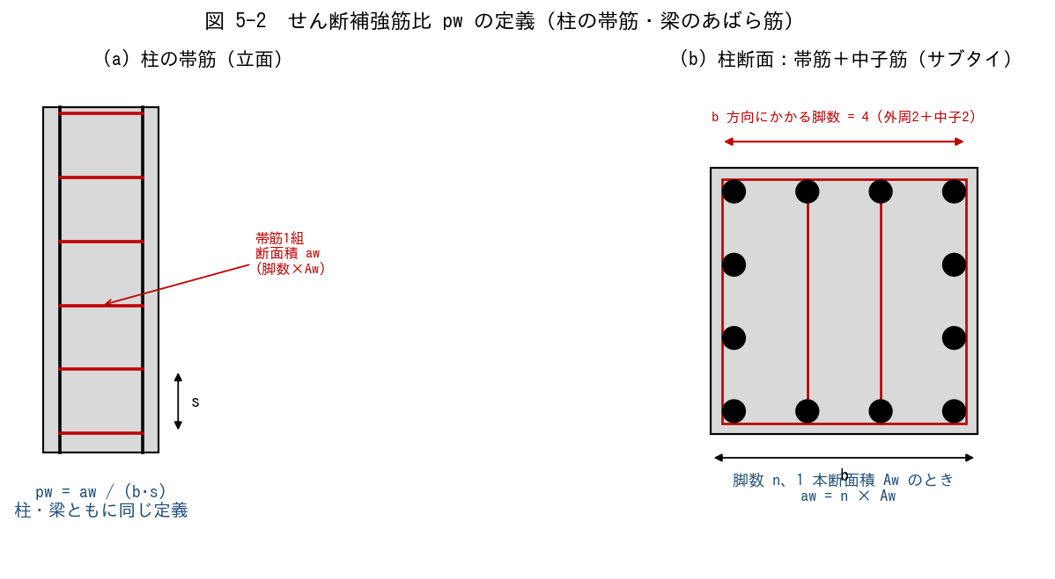

■ 問題 1 定義の穴埋め
せん断補強筋比 pw は、ピッチ s に含まれる帯筋（あばら筋）の断面積 aw を、【 ① 】(=b·s) で割った比である。下限値は【 ② 】%（建築基準法令）、上限値は概ね【 ③ 】%（過大にすると主筋座屈は防げるがコストと施工性が悪化）。
脚数 n、1 本の断面積 Aw のとき、aw = 【 ④ 】 で表す。

■ 問題 2 柱 pw の計算
柱 b=800、帯筋 D13（Aw=127 mm²）、4 脚（外周2＋中子2）、ピッチ s=100 mm。

項目 | 値（記入）
aw = 4×127 (mm²)
b·s (mm²)
pw (%)
下限 0.2% との比較
上限 1.2% との比較

■ 問題 3 梁 pw の計算（端部）
梁 b=400、あばら筋 D10（Aw=71）、2 脚、ピッチ s=100。

項目 | 値（記入）
aw = 2×71 (mm²)
b·s (mm²)
pw (%)
下限 0.2% との比較

■ 問題 4 ピッチ変化
梁の端部 100mm、中央 200mm でピッチを変える理由を 2 つ（端部のせん断力大、靭性確保）述べよ。中央のピッチを 200 にすると pw はどう変わるか計算で確認せよ。

■ 問題 5 pw を上げすぎてはいけない理由
pw を 1.2% を超えて配置すると何が問題か。(a) 経済性（鉄筋コスト・施工手間）／(b) 構造的（せん断耐力が頭打ち、コンクリート圧壊先行）── 1 行ずつ。

5-3 壁ps
5-3 壁筋比 ps の算出と耐震壁の上下限値

■ 図 5-3 ps の定義（縦筋・横筋の格子）
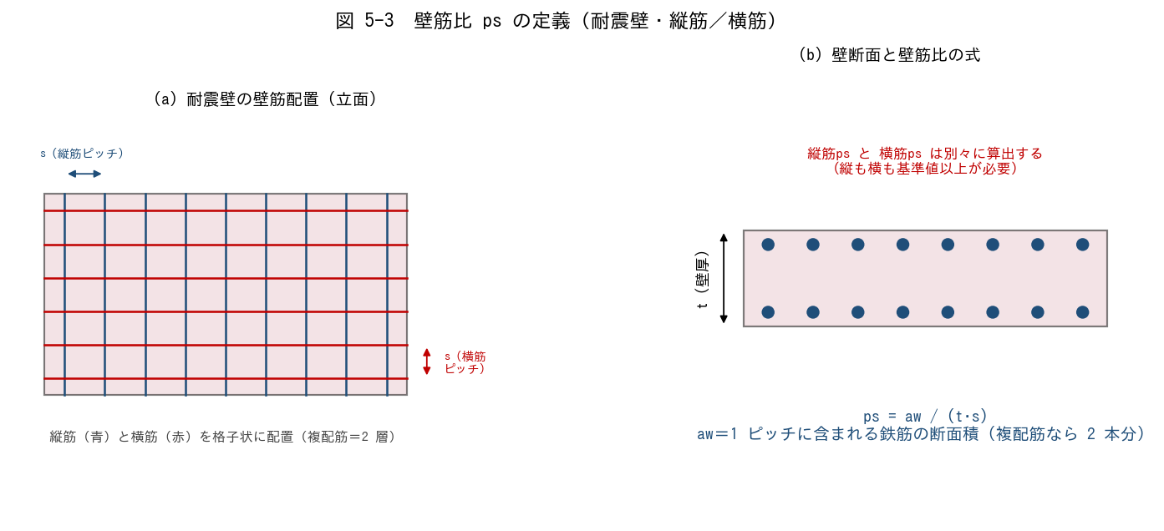

■ 問題 1 定義の穴埋め
壁筋比 ps は、ピッチ s に含まれる壁筋断面積 aw を【 ① 】(=t·s) で割った比。耐震壁では縦筋・横筋とも【 ② 】% 以上、上限は概ね【 ③ 】% を目安とする。複配筋（2 層）の場合、aw は【 ④ 】本分で計算する。

■ 問題 2 壁 ps の計算（縦筋）
壁厚 t=180 mm、縦筋 D13（Aw=127 mm²）、複配筋（2 層）、ピッチ s=200 mm。

項目 | 値（記入）
aw = 2×127 (mm²)（複配筋）
t·s (mm²)
ps (%)
下限 0.25% との比較
上限 1.2% との比較

■ 問題 3 壁 ps の計算（横筋）
壁厚 t=180、横筋 D10（Aw=71）、複配筋、ピッチ s=200。

項目 | 値（記入）
aw = 2×71 (mm²)
t·s (mm²)
ps (%)
下限 0.25% との比較

■ 問題 4 シングル配筋と複配筋
壁厚 180mm 以下ではシングル配筋、180mm 超では複配筋（2 層）が原則。(1) シングル配筋を耐震壁に使ってよい厚さの目安は何 mm 以下か。(2) 複配筋にする構造上のメリットを 2 つ述べよ（曲げ耐力／面外座屈／靭性 から選んで）。

■ 問題 5 開口補強と ps
開口周囲には縦・横の補強筋に加え、隅角部に斜め筋を配する。壁全体の ps が下限を満たしていても、開口周囲は別途補強が必要な理由を 1 行で。

5-4 釣合鉄筋比
5-4 釣合鉄筋比 pb の説明と算出

■ 図 5-4 ひずみ／応力／M-φ
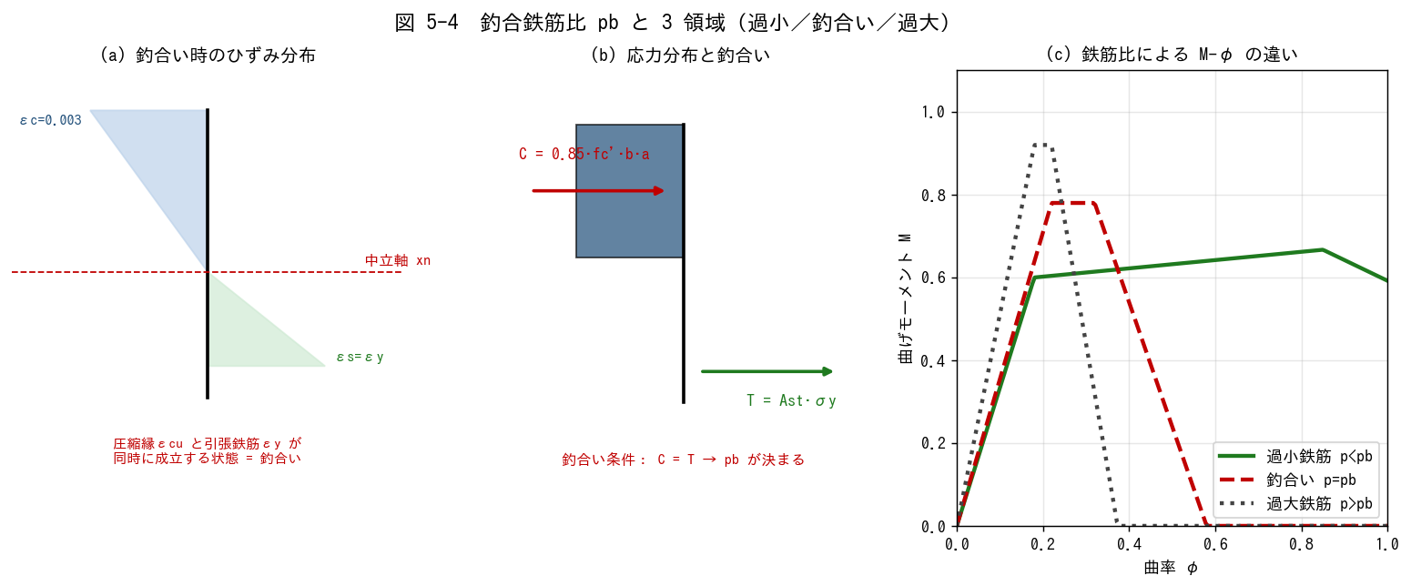

■ 問題 1 概念の穴埋め
釣合鉄筋比 pb とは、圧縮縁ひずみが【 ① 】(=0.003)、引張鉄筋ひずみが【 ② 】(=σy/Es) に同時に達するときの引張鉄筋比 p = Ast/(b·d) のことである。p < pb の断面を【 ③ 】鉄筋（靭性的）、p > pb の断面を【 ④ 】鉄筋（脆性的）と呼ぶ。

■ 問題 2 公式の導出（穴埋め）
(1) C = T より：0.85·fc'·b·(β1·xn) = Ast·σy
(2) ひずみ適合：xn/d = εcu / (εcu + εy)
(3) p = Ast/(b·d) を代入すると
pb = 0.85·β1·(fc'/σy)·(εcu / (εcu + εy)) ← この式を覚える

■ 問題 3 pb の計算（手計算）
εcu=0.003、Es=2.05×10⁵、β1=0.85（fc'≤28）として、次の組合せの pb と pmax=0.75·pb を求めよ（%、有効数字3桁）。

No. | fc' (N/mm²) | σy (N/mm²) | εy (記入) | xn/d (記入) | pb (%) (記入) | pmax (%) (記入)
(1) | 21 | 295
(2) | 24 | 345
(3) | 27 | 345
(4) | 30 | 390

■ 問題 4 pmax = 0.75·pb の意味
なぜ pb そのものでなく 0.75·pb を上限とするのか。M-φ 曲線の変形能力と靭性の観点で述べよ。

5-5 適切な鉄筋量
5-5 断面に対する適切な鉄筋量の判断

■ 図 5-5 鉄筋量の判断フロー
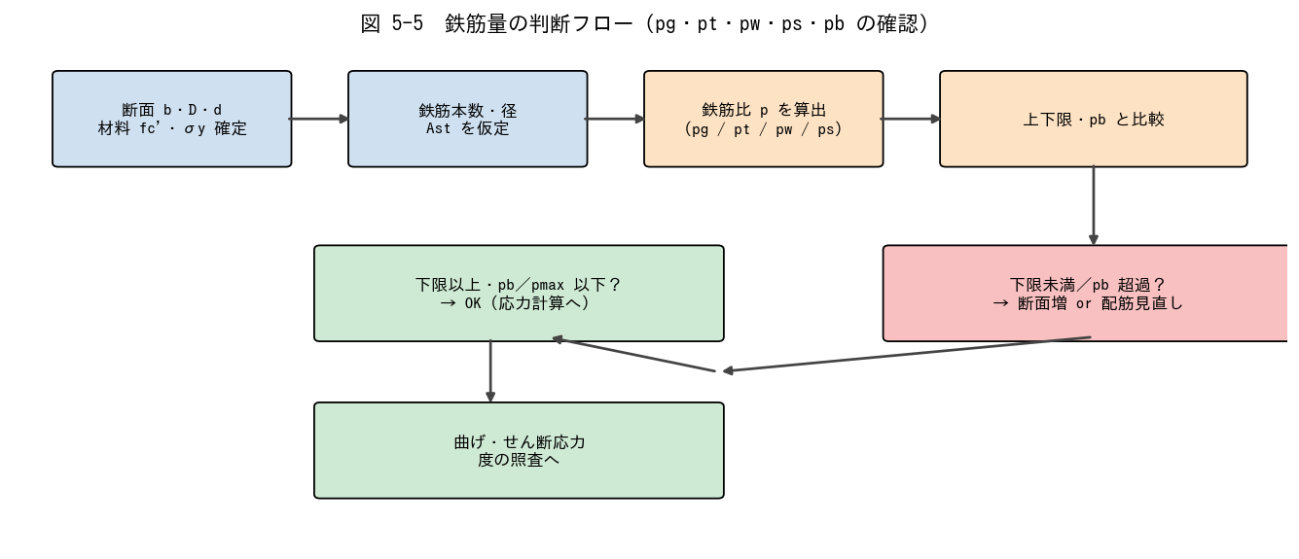

■ 問題 1 総合判定（柱・梁・壁）
下表 5 ケース（マンション設計）について、上限下限値・pb と比較してOK / NG を判定し、NG なら改善案を 1 つ書け。

No. | 部材 | 断面・配筋 | 鉄筋比 (記入) | 判定 (記入) | 改善案 (記入)
(1) | 中柱 | 800×800、主筋 12-D25 (As=507)、fc=24 | pg=
(2) | 中柱 | 600×600、主筋 8-D22 (As=387) | pg=
(3) | 大梁 | 400×700, d=640, 上端筋 5-D25 (As=507)、fc=24, σy=345 | pt=
(4) | 大梁 | 400×700, d=640, 上端筋 10-D25 (過密) | pt=
(5) | 耐震壁 | t=180、縦筋 D13@200 複配筋 | ps=

■ 問題 2 判断のフロー（穴埋め）
鉄筋量を決めるとき、まず【 ① 】（応力比から必要鉄筋量を仮算定）、次に【 ② 】（下限・上限・pb との比較）、最後に【 ③ 】（配筋のあき・かぶり・施工性）の 3 段階で確認する。

■ 問題 3 典型 NG パターンの理解
次の NG ケースで何が起こるか、それぞれ 1 行で述べよ。

No. | 状況 | 起こる問題 (記入)
(1) | 柱 pg = 0.5% （下限割れ）
(2) | 柱 pg = 5%（上限超）
(3) | 梁 pt = 3%（pb 近傍）
(4) | 柱 pw = 0.1%（下限割れ）
(5) | 壁 ps = 0.2%（下限割れ）

■ 問題 4 マンション実務まとめ
新人として RC 梁・柱・壁の配筋をチェックする際、必ず確認する 3 つの数値（最低限）を挙げよ：① 鉄筋比（pg/pt/pw/ps）の下限・上限、② 釣合鉄筋比との比、③ ピッチ・本数・あき寸法の物理的妥当性。

